BUG-VK-001
ID | Название | Предусловие | Описание | Шаги для воспроизведения | Ожидаемый результат | Фактический результат | Приоритет | Приложение
BUG-VK-001 | VK: Отсутствие кнопки скачивания во вкладке «Клипы» | 1) Открыта страница "https://vk.com/feed". | Во вкладке "Клипы"нет кннопки для скачивания видео | 1) Перейти на вкладку "Видео" | В action bar есть работающая кнопка "Скачать" | Кнопка "Скачать" отсутствует в action bar | High | 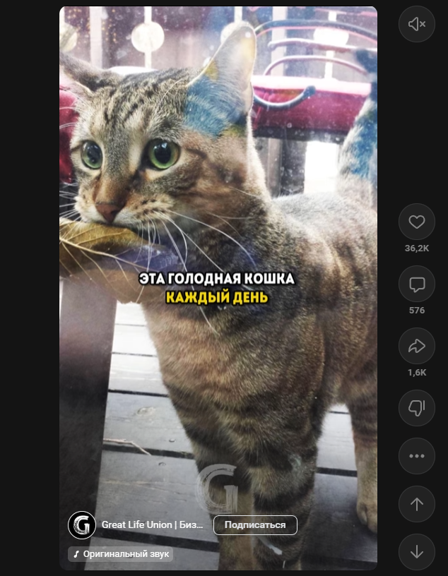
 |  | 2) Авторизованны на сайте. |  | 2) Перейти во квладку "Клипы"
 |  |  |  | 3) Обратить внимание на отсутсвие среди action bar какой либо кнопки "Скачать" или ее аналогов.

BUG-IG-001
ID | Название | Предусловие | Описание | Шаги для воспроизведения | Ожидаемый результат | Фактический результат | Приоритет | Приложение
BUG-IG-001 | Отсутствие кнопки "Cкачать" в Instagram Reels | 1) Открыта страница "https://www.instagram.com/". | В Instagram Reels отсутствует кнопка "Cкачать" | 1) Перейти во квладку "Reels" | Обнаруживается работающая кнопка "Скачать" | Кнопка "Скачать" отсутствует | High | 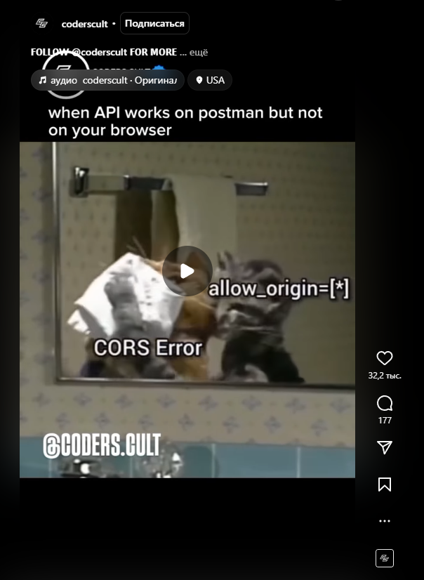
 |  | 2) Авторизованны на сайте. |  | 2) Обратить внимание на отсутсвие среди action bar какой либо кнопки "Скачать" или ее аналогов.

BUG-FB-001
ID | Название | Предусловие | Описание | Шаги для воспроизведения | Ожидаемый результат | Фактический результат | Приоритет | Приложение
BUG-FB-001 | Отсутствие кнопки "Cкачать" в Facebook Reels | 1) Открыта страница "https://www.facebook.com/". | В Facebook Reels нет кнопки "Скачать" | 1) Перейти на вкладку "Видео" | Обнаруживается работающая кнопка "Скачать" | Кнопка "Скачать" отсутствует | High | 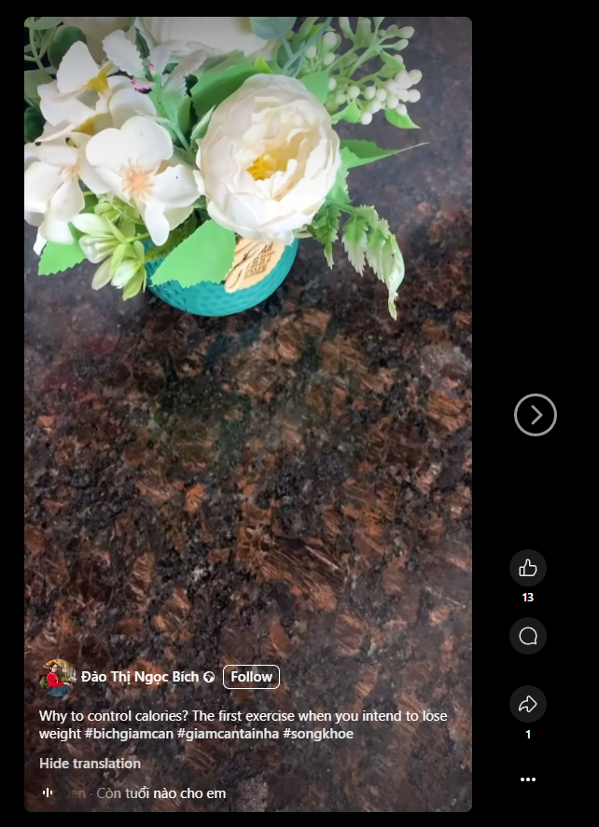
 |  | 2) Авторизованны на сайте. |  | 2) Перейти во квладку "Reels"
 |  |  |  | 3) Обратить внимание на отсутсвие среди action bar какой либо кнопки "Скачать" или ее аналогов.

BUG-YT-002
ID | Название | Предусловие | Описание | Шаги для воспроизведения | Ожидаемый результат | Фактический результат | Приоритет | Приложение
BUG-YT-002 | YouTube: Не дает выбрать качество видео для скачивания видео опубликованных 24 часа назад или ранее | 1) Открыта страница "https://www.youtube.com/". | Не позволяет выбрать формат скачиваемого видео опубликованного 24 часа назад или ранее | 1. Открыть любое видео, опубликованное 24 часа назад или ранее | Открывается dropdown меню с вариантами фоматов для скачивания | Появляется сообщение «Не удалось найти ссылки», скачивание невозможно | Medium | 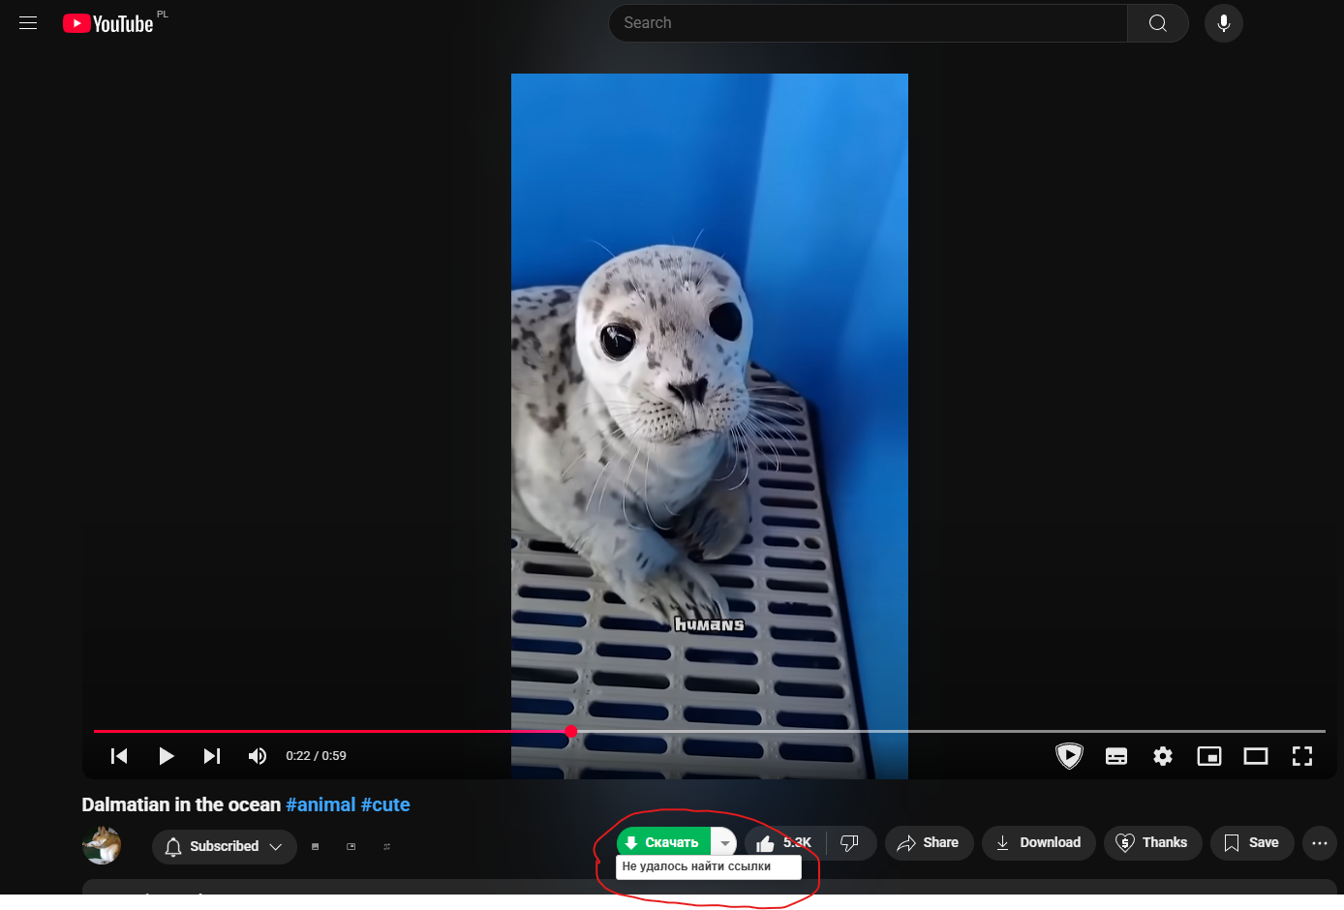
 |  | 2) Авторизованны на сайте. |  | 2. Нажать кнопку выбора формата, рядом с кнопкой «Скачать»
 |  |  |  | 3. Обратитить внимание, что видео не скачивается и появляется dropdown меню сообщение ошибки

